プロジェクト初期化と各モジュールのインストール
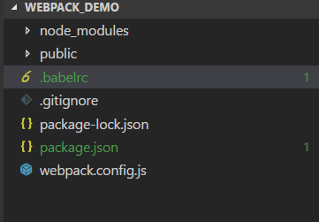
サンプルプログラムのルートディレクトリーに入って、下記コマンドを実行する。

プロジェクト初期化
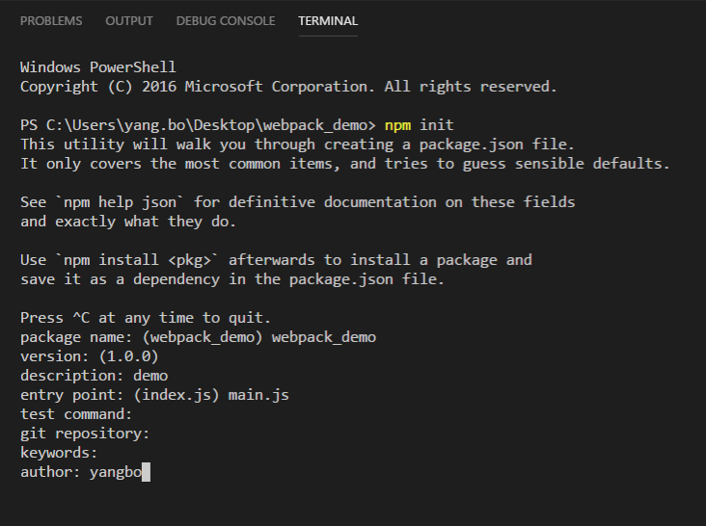

Webpackのインストール

webpack-dev-serverのインストール

style-loader css-loaderのインストール

postcss-loader autoprefixerのインストール

react react-domのインストール

bootstrap4のインストール

babelのインストール

webpack-cliのインストール

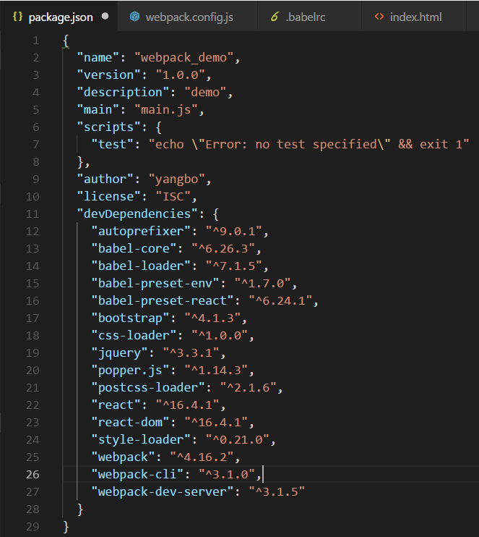
すべてモジュールをインストール完了した後のpackage.json。
package.jsonとは、node.jsの設定ファイルになる。

Webpack設定ファイルの追加
webpack.config.jsは、webpackプロジェクトの設定ファイルになります。
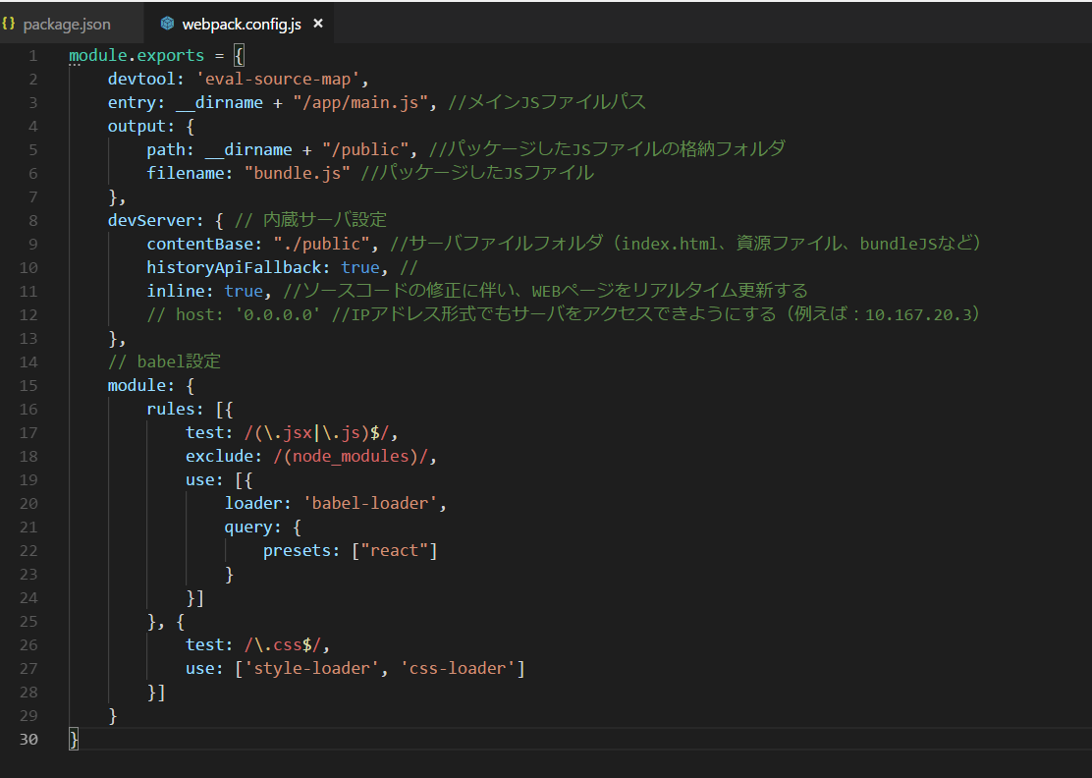

babelとreactを一緒に使えるように設定：
.babelrc

サンプルプログラムの作成
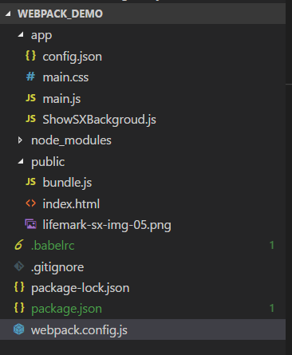
本サンプルプログラムは、下記ファイルが必要がある
ファイル名 | 役割 | 備考
/app/main.js | マインJS | react、bootstrap、業務JSなどのインポートを行います
/app/main.css | CSSファイル
/app/config.json | プログラム用定数（文言、ファイル名など）を集約化設定するファイル
/app/ShowSXBackgroud.js | 業務JS
/node_modules/ | 各依存モジュールを格納用フォルダ | node.jsで作成
/public/bundle.js | パッケージされたJSファイル（CSSも含む） | webpackで作成
/public/index.html | サンプル画面のhtmlファイル | 基本的に手動でcss、jsをインポートすることをしないこと
/public/lifemark-sx-img-05.png | 業務用画像ファイル
/.babelrc | babel設定ファイル | reactのES6をES5に変換するように必須
/.gitignore | git設定ファイル | node_module配下のファイルはかなり多いので、gitnoreファイルは必須
/package.json | nodejsで、各依存モジュールを管理する用設定ファイル | node.jsで作成
/webpack.config.js | webpackの設定ファイル | Webpack設定ファイルの追加!A1

各ファイルの詳細内容は、下記gitlabを参照してください。
http://yb5309.synology.me:30000/root/webpack_react_bootstrap_simple_demo

メイン画面/public/index.html

Webpackプロジェクトの起動

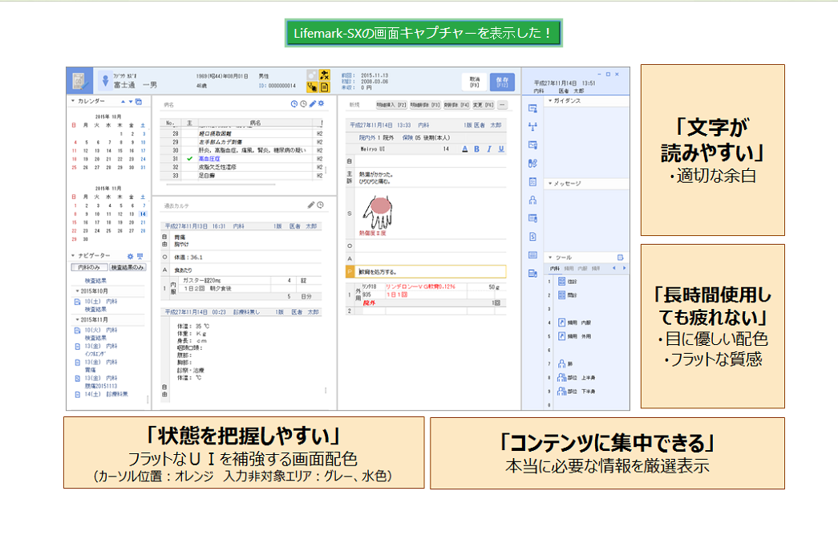
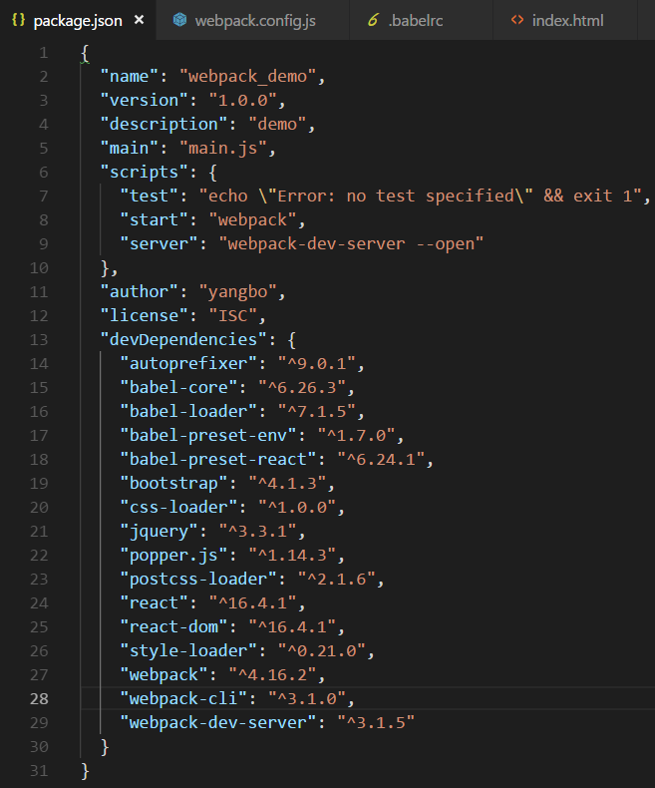
webpackでプログラムを起動するように、package.jsonファイルを修正すること

サンプルプログラムのルートディレクトリーに入って、下記コマンドを実行する。
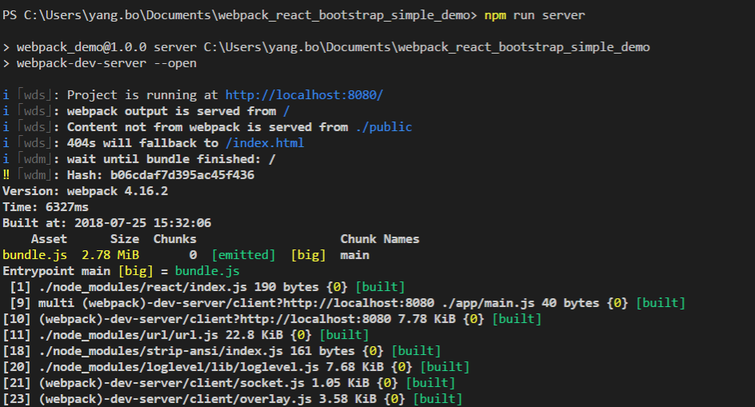

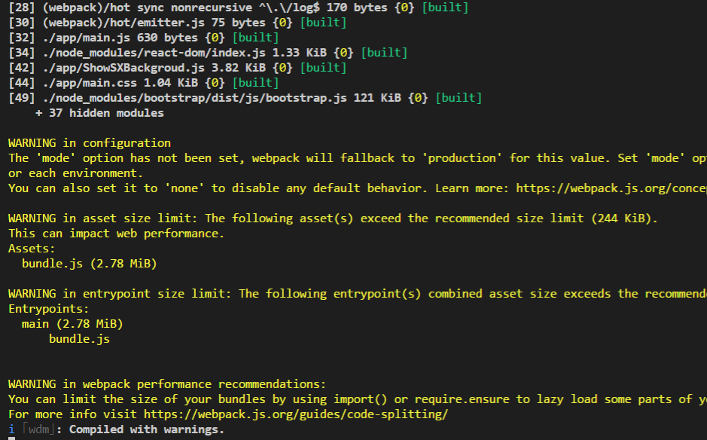

OSのブラウザを自動的に表示して、下記画面が表示される。

